상품제안서
타지마 전문가용 휴대용 자동 줄자 2M | 상품코드: F29243

 |  |  |  |  |  |  | 02-412-0044 | www.easy1.co.kr
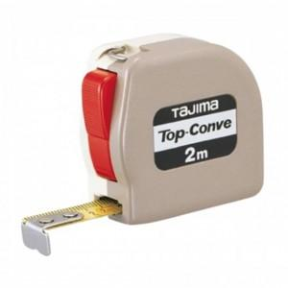

【상세/제작정보】 | 정확도와 휴대성을 모두 갖춘 타지마줄자

【인쇄/포장옵션】 | 풀칼라 / 포장지포장

【공급단가】 | 수량 | 60~ | 120~ | 600~ | 1,000~ | 2,000~
*VAT별도 | 단가 | 7,000원 | 6,890원 | 6,710원 | 6,590원 | 6,420원

【상품 URL】 | https://dev.easy1.co.kr:443/src/goods_detail.php?gdno=29243

